关系图
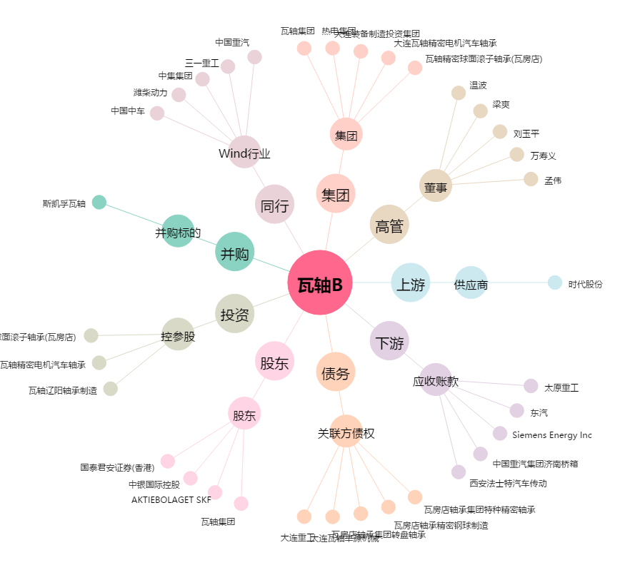
瓦轴B[200706.SZ] - 关系概览图

